副食
コード | 学会分類 | 食形態 | 画像 | 食種名称 | 備考
0j | べたつき 粒やカス全くなし | 均質で、べたつきなどないゼリー。 離水が少なく、スライス状にすくうことが可能なもの。 たんぱく質含有量が少ないもの。
1j | べたつき 粒やカス全くなし | 均質で、べたつきなどないゼリー・プリン・ムース。 | 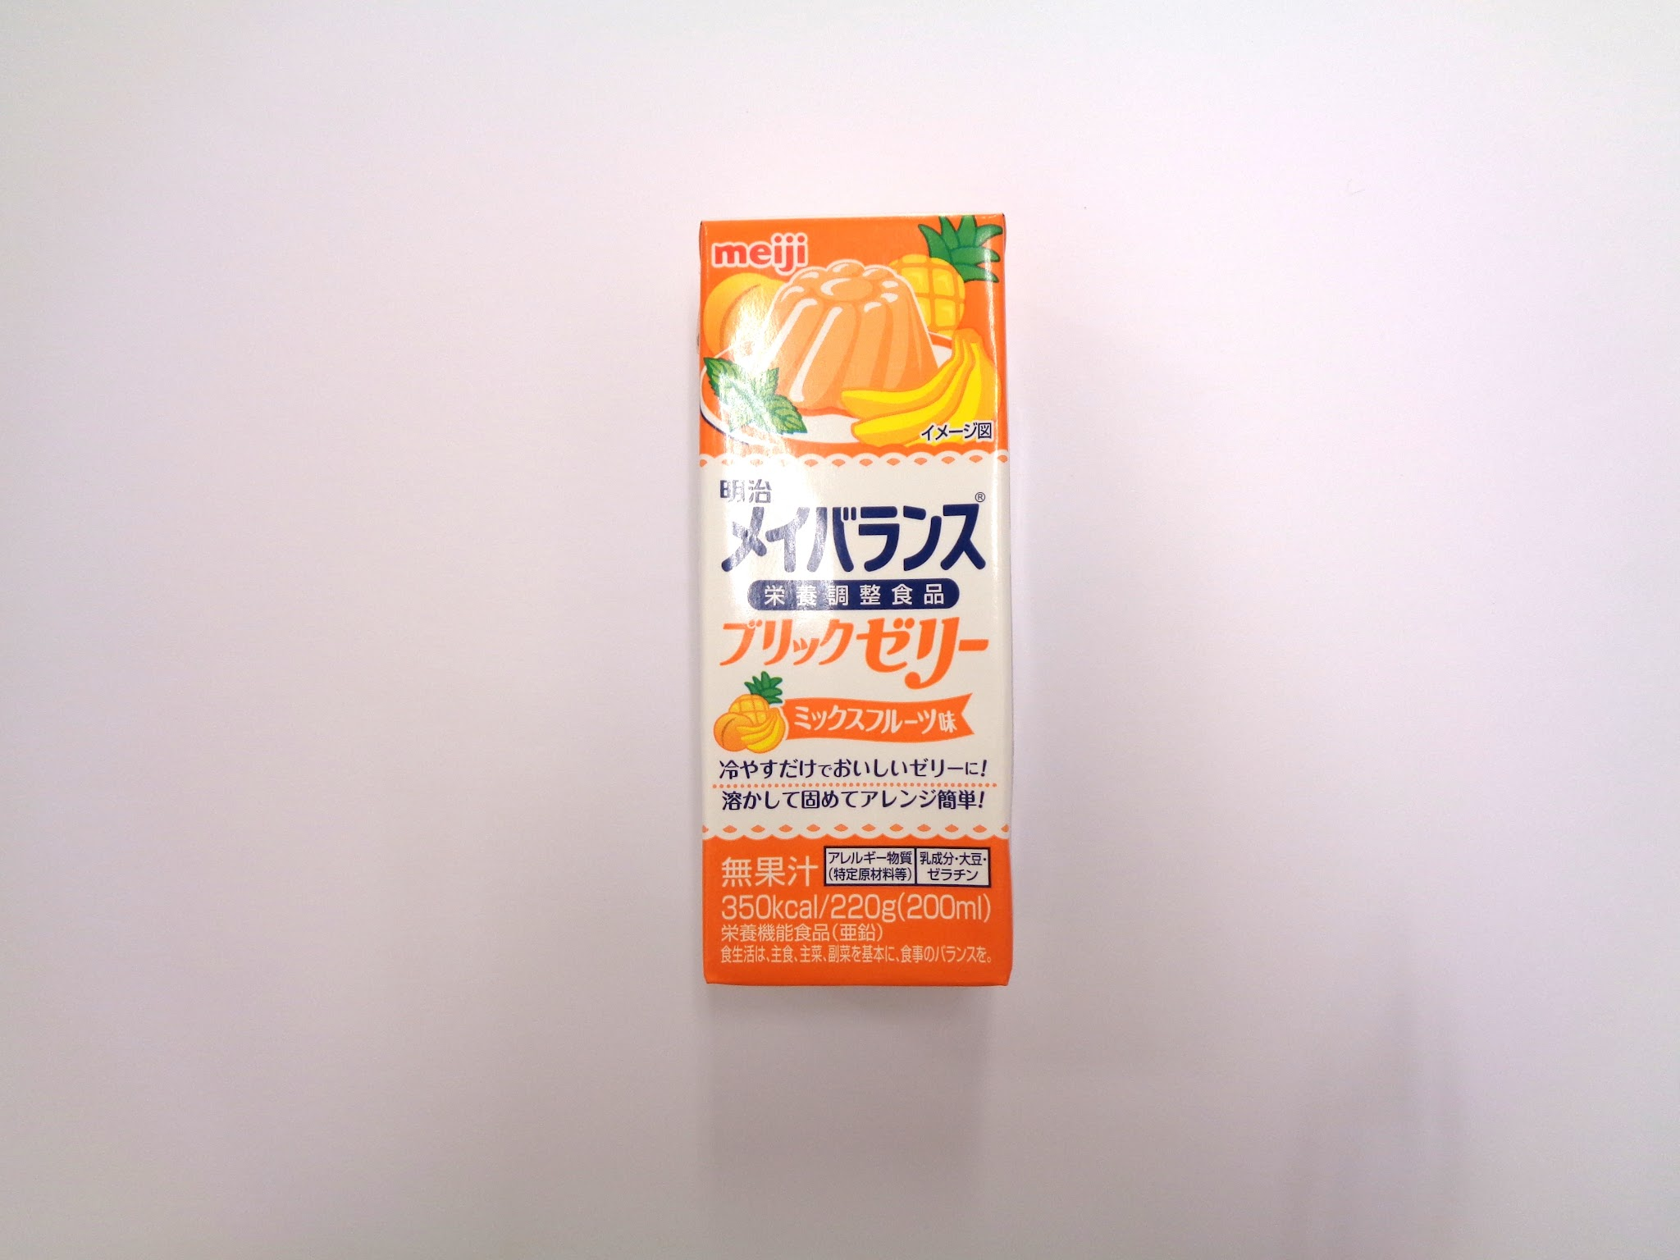 | ブリックゼリー | 食種名なく、コード1ｊの食品を、個別に提供。主食の代替えや栄養補助の目的が多い。
2-1 | 噛まなくてよい 粒やカスなし | ミキサーを使用し、粒が残らずなめらかに均一な状態。 ゲル化剤・とろみ剤でまとめたもの。 | 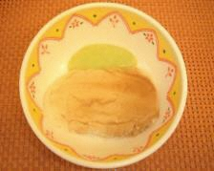 | ペースト食 | ミキサーを使用し、粒が残らずなめらかに均一 な状態。ゲル化剤・とろみ剤でまとめたもの。 肉や魚は既製品のムースを使用。（ソフリ）
2-2 | 噛まなくてよい 若干の残渣あり (粥粒程度) | フードプロセッサーやミキサー等を使用したもので、若干の粒が残った状態。 ゲル化剤・とろみ剤でまとめたもの。
3 | 舌でつぶせる | フードプロセッサーやミキサー等を使用したものを、ゲル化剤で固めたもの。 舌や口蓋で押しつぶせる程度の硬さ。 | 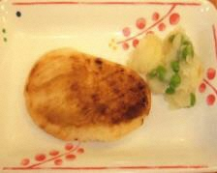 | ソフト食 | 必要に応じてフードプロセッサーを使用したり、食材の切り方、調理法で歯茎でつぶせる硬さにしたもの。肉や魚は既製品のムースを使用して、焼き色を 付けたり油で揚げたりする。（ソフリ）
4 | 歯ぐきでつぶせる 容易に噛める | 軟らかく調理したものを、きざみ～そのままの形態（＊いずれの形態も）バラつきや、多量の離水がないよう配慮したもの。 箸やスプーンで切れるやわらかさ。
4 | 歯ぐきでつぶせる 容易に噛める | 軟らかく調理したものを、きざみ～そのままの形態（＊いずれの形態も）バラつきや、多量の離水がないよう配慮したもの。 箸やスプーンで切れるやわらかさ。 | 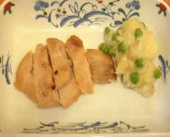 | 常食 | 重曹を使用してやわらかくするなど、高齢者で も食べやすく調理したもの。

主食
コード | 学会分類 | 食形態 | 画像 | 食種名称 | 備考
0j | べたつき 粒やカス全くなし
1j | べたつき 粒やカス全くなし | ミキサーを使用したもの。 粒が残らずなめらかで均一な状態で、ゲル化剤を混ぜ、ゼリー状にした粥。 | 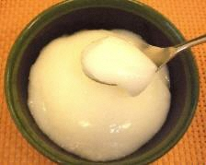 | かゆペースト | 米粉に水を加えて加熱。ソフティアＵでゼリー 状にした粥。
2-1 | 噛まなくてよい 粒やカスなし | ミキサーを使用し、粒が残らずなめらかに均一な状態。ゲル化剤・とろみ剤でまとめたもの。
2-2 | 噛まなくてよい 若干の残渣あり （粥粒程度） | フードプロセッサーやミキサー等を使用したもので、若干の粒が残った状態。離水や粘度、付着性に配慮した粥。
3 | 舌でつぶせる | 全粥に離水防止のとろみ剤やゲル化剤を混ぜたもの。
4 | 歯ぐきでつぶせる 容易に噛める | 米重量に対し5倍の水分量。または、米飯重量の2倍の水分量で炊いた粥。粒が残っている不均一な状態。 | 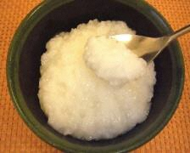 | おかゆ （全粥） | 水6倍で炊いた粥。
4 | 歯ぐきでつぶせる 容易に噛める | 水分量をやや多めに、軟らかく炊いたご飯。 | 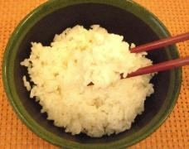 | ごはん | 水1.4倍で炊いた飯。

PDF出力
施設名 | 特別養護老人ホーム いたくら桜園 |  | 住所 |  | 新潟県上越市板倉区曽根田101番地7 |  |  |  |  | 更新日 | 2024-12-27
 |  |  | 連絡先 |  | 管理栄養士 |  | 電話番号 | 0255-81-4848

べたつき
粒やカス
全くなし
べたつき
粒やカス
全くなし
【副食】 |  |  |  |  |  | 【主食】
分類コード | 食形態 | 画像 | 食種名称 | 備考 |  | 分類コード | 食形態 | 画像 | 食種名称 | 備考
0j | 均質で、べたつきなどないゼリー。 離水が少なく、スライス状にすくうことが可能なもの。 たんぱく質含有量が少ないもの。 |  |  |  |  | 0j
1j | 均質で、べたつきなどないゼリー・プリン・ムース。 |  | ブリックゼリー | 食種名なく、コード1ｊの食品を、個別に提供。主食の代替えや栄養補助の目的が多い。 |  | 1j | ミキサーを使用したもの。 粒が残らずなめらかで均一な状態で、ゲル化剤を混ぜ、ゼリー状にした粥。 |  | かゆペースト | 米粉に水を加えて加熱。ソフティアＵでゼリー 状にした粥。
噛まなくて
よい
噛まなくて
よい
2-1 粒やカスなし | ミキサーを使用し、粒が残らずなめらかに均一な状態。 ゲル化剤・とろみ剤でまとめたもの。 |  | ペースト食 | ミキサーを使用し、粒が残らずなめらかに均一 な状態。ゲル化剤・とろみ剤でまとめたもの。 肉や魚は既製品のムースを使用。（ソフリ） |  | 2-1 粒やカスなし | ミキサーを使用し、粒が残らずなめらかに均一な状態。ゲル化剤・とろみ剤でまとめたもの。
2-2 若干の残渣あり （粥粒程度） | フードプロセッサーやミキサー等を使用したもので、若干の粒が残った状態。 ゲル化剤・とろみ剤でまとめたもの。 |  |  |  |  | 2-2 若干の残渣あり （粥粒程度） | フードプロセッサーやミキサー等を使用したもので、若干の粒が残った状態。離水や粘度、付着性に配慮した粥。
舌で
つぶせる
舌で
つぶせる
3 | フードプロセッサーやミキサー等を使用したものを、ゲル化剤で固めたもの。 舌や口蓋で押しつぶせる程度の硬さ。 |  | ソフト食 | 必要に応じてフードプロセッサーを使用したり、食材の切り方、調理法で歯茎でつぶせる硬さにしたもの。肉や魚は既製品のムースを使用して、焼き色を 付けたり油で揚げたりする。（ソフリ） |  | 3 | 全粥に離水防止のとろみ剤やゲル化剤を混ぜたもの。
歯ぐきで
つぶせる
歯ぐきで
つぶせる
4 | 軟らかく調理したものを、きざみ～そのままの形態（＊いずれの形態も）バラつきや、多量の離水がないよう配慮したもの。 箸やスプーンで切れるやわらかさ。 |  |  |  |  | 4 | 米重量に対し5倍の水分量。または、米飯重量の2倍の水分量で炊いた粥。粒が残っている不均一な状態。 |  | おかゆ （全粥） | 水6倍で炊いた粥。
容易に
噛める
容易に
噛める
 | 軟らかく調理したものを、きざみ～そのままの形態（＊いずれの形態も）バラつきや、多量の離水がないよう配慮したもの。 箸やスプーンで切れるやわらかさ。 |  | 常食 | 重曹を使用してやわらかくするなど、高齢者で も食べやすく調理したもの。 |  |  | 水分量をやや多めに、軟らかく炊いたご飯。 |  | ごはん | 水1.4倍で炊いた飯。

【水分とろみ】
とろみ調整食品 | 明治トロメイクコンパクト |  |  |  | 備考
 | 小さじ1杯 | 1.7 |  |  | 当園がトロミ剤に使用している匙は、株式会社明治様から提供してもらっている匙を使用。
学会分類 | 薄いとろみ | 中間のとろみ | 濃いとろみ
使用目安量 ( g ) 水100mlあたり | 0.5 | 0.85 | 1.5
使用目安量 ( 小さじ ) 水100mlあたり | 0.29 | 0.5 | 0.88

更新記録
更新
更新記録シート
同意の確認 |  | チェック | ↓ 氏名を入力 ↓
更新内容について施設長の同意を得ました |  | FALSE

日時 | 氏名
2024-12-27 10:45:52 | 川久保紀香

PDFウェブ出力
施設名 | 特別養護老人ホーム いたくら桜園 |  | 住所 |  | 新潟県上越市板倉区曽根田101番地7 |  |  |  |  | 更新日 | 2024-12-27
 |  |  | 連絡先 |  | 管理栄養士 |  | 電話番号 | 0255-81-4848

べたつき
粒やカス
全くなし
べたつき
粒やカス
全くなし
【副食】 |  |  |  |  |  | 【主食】
分類コード | 食形態 | 画像 | 食種名称 | 備考 |  | 分類コード | 食形態 | 画像 | 食種名称 | 備考
0j | 均質で、べたつきなどないゼリー。 離水が少なく、スライス状にすくうことが可能なもの。 たんぱく質含有量が少ないもの。 |  |  |  |  | 0j
1j | 均質で、べたつきなどないゼリー・プリン・ムース。 |  | ブリックゼリー | 食種名なく、コード1ｊの食品を、個別に提供。主食の代替えや栄養補助の目的が多い。 |  | 1j | ミキサーを使用したもの。 粒が残らずなめらかで均一な状態で、ゲル化剤を混ぜ、ゼリー状にした粥。 |  | かゆペースト | 米粉に水を加えて加熱。ソフティアＵでゼリー 状にした粥。
噛まなくて
よい
噛まなくて
よい
2-1 粒やカスなし | ミキサーを使用し、粒が残らずなめらかに均一な状態。 ゲル化剤・とろみ剤でまとめたもの。 |  | ペースト食 | ミキサーを使用し、粒が残らずなめらかに均一 な状態。ゲル化剤・とろみ剤でまとめたもの。 肉や魚は既製品のムースを使用。（ソフリ） |  | 2-1 粒やカスなし | ミキサーを使用し、粒が残らずなめらかに均一な状態。ゲル化剤・とろみ剤でまとめたもの。
2-2 若干の残渣あり （粥粒程度） | フードプロセッサーやミキサー等を使用したもので、若干の粒が残った状態。 ゲル化剤・とろみ剤でまとめたもの。 |  |  |  |  | 2-2 若干の残渣あり （粥粒程度） | フードプロセッサーやミキサー等を使用したもので、若干の粒が残った状態。離水や粘度、付着性に配慮した粥。
舌で
つぶせる
舌で
つぶせる
3 | フードプロセッサーやミキサー等を使用したものを、ゲル化剤で固めたもの。 舌や口蓋で押しつぶせる程度の硬さ。 |  | ソフト食 | 必要に応じてフードプロセッサーを使用したり、食材の切り方、調理法で歯茎でつぶせる硬さにしたもの。肉や魚は既製品のムースを使用して、焼き色を 付けたり油で揚げたりする。（ソフリ） |  | 3 | 全粥に離水防止のとろみ剤やゲル化剤を混ぜたもの。
歯ぐきで
つぶせる
歯ぐきで
つぶせる
4 | 軟らかく調理したものを、きざみ～そのままの形態（＊いずれの形態も）バラつきや、多量の離水がないよう配慮したもの。 箸やスプーンで切れるやわらかさ。 |  |  |  |  | 4 | 米重量に対し5倍の水分量。または、米飯重量の2倍の水分量で炊いた粥。粒が残っている不均一な状態。 |  | おかゆ （全粥） | 水6倍で炊いた粥。
容易に
噛める
容易に
噛める
 | 軟らかく調理したものを、きざみ～そのままの形態（＊いずれの形態も）バラつきや、多量の離水がないよう配慮したもの。 箸やスプーンで切れるやわらかさ。 |  | 常食 | 重曹を使用してやわらかくするなど、高齢者で も食べやすく調理したもの。 |  |  | 水分量をやや多めに、軟らかく炊いたご飯。 |  | ごはん | 水1.4倍で炊いた飯。

【水分とろみ】
とろみ調整食品 | 明治トロメイクコンパクト |  |  |  | 備考
 | 小さじ1杯 | 1.7 |  |  | 当園がトロミ剤に使用している匙は、株式会社明治様から提供してもらっている匙を使用。
学会分類 | 薄いとろみ | 中間のとろみ | 濃いとろみ
使用目安量 ( g ) 水100mlあたり | 0.5 | 0.85 | 1.5
使用目安量 ( 小さじ ) 水100mlあたり | 0.29 | 0.5 | 0.88

